상품제안서
엔보우 맥세이프 무선충전 보조배터리 PD 22.5W 10000mAh M20 | 상품코드: F30261

 |  |  |  |  |  |  | 02-412-0044 | www.easy1.co.kr
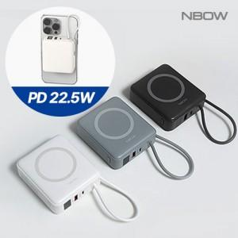

【상세/제작정보】 | <p><span style="font-size: 12pt;"><b>* 배송비- 한박스 40개 / 5000원 별도&nbsp;</b></span></p>

【인쇄/포장옵션】 | 레이저, 풀칼라 / 포장지포장

【공급단가】 | 수량 | 50~ | 100~ | 500~ | 1,000~ | 2,000~
*VAT별도 | 단가 | 20,400원 | 20,060원 | 19,550원 | 19,210원 | 18,700원

【상품 URL】 | http://www.easy1.co.kr/src/goods_detail.php?gdno=30261

